采购成本装置归属确认表
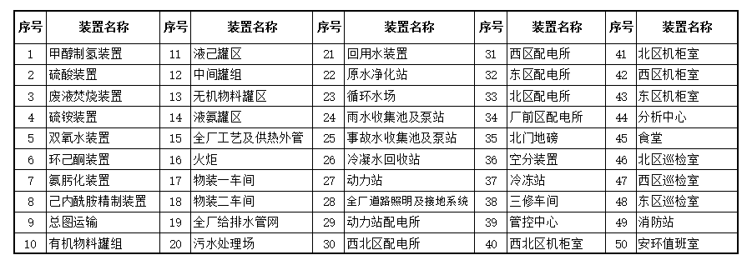
采购成本装置归属确认表（附表7）
 |  |  |  |  |  |  | 单位：元
合同名称：
序号 | 产品名称 | 型号 | 数量 | 单价 | 金额 | 归属装置 （录序号） | 装置经理
1
2
3
4
5
6
7
8
9
10

